Bug report
Bug Name | Description | Steps to reproduce | Test data | Expected result | Actual result | Repro rate | Attachments | Priority | Severity

BR #01 - Nemoguć prikaz novokreiranog računara u listi | Nakon uspešnog dodavanja novog računara u bazu podataka nije moguće pronaći ga na listi
 |  | 1. Otvori stranicu baze podataka |  | 1. Stranica baze podataka je otvorena | 1. Stranica baze podataka je otvorena | 100% |  | High | High
 |  | 2. U desnom uglu klikni na dugme Add a new computer |  | 2. Pojavljuje se formular za kreiranje novog računara | 2. Pojavljuje se formular za kreiranje novog računara
 |  | 3. U polje Computer name unesi ime novog računara 'Moj računar' | Moj računar' | 3. U polju Computer name vidljivo je ime novog računara 'Moj računar' | 3. U polju Computer name vidljivo je ime novog računara 'Moj računar'
 |  | 4. U polje Introduced unesi datum početka proizvodnje novog računara 2023-04-09 | 2023-04-09 | 4. U polju Introduced vidljiv je uneti datum | 4. U polju Introduced vidljiv je uneti datum
 |  | 5. Klinkni da dugme za meni u polju Company |  | 5. Pojavljuje se padajući meni sa postojećim kompanijama u bazi | 5. Pojavljuje se padajući meni sa postojećim kompanijama u bazi
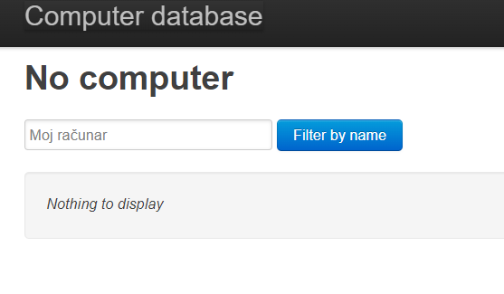
 |  | 6. Izaberi kompaniju RCA |  | 6. Ime kompanije RCA vidljivo je u polju Company | 6. Ime kompanije RCA vidljivo je u polju Company
 |  | 7. Klikni na dugme Create new computer |  | 7. Pojavljuje se obaveštenje da je kompjuter kreiran : "Done ! Computer Moj računar has been created" | 7. Pojavljuje se obaveštenje da je kompjuter kreiran : "Done ! Computer Moj računar has been created"
 |  | 8. U polje Filter by name ukucaj vrednost "Moj računar" | Moj računar' | 8. U polju Filter by name vidljivo je ime 'Moj računar' | 8. U polju Filter by name vidljivo je ime 'Moj računar'
 |  | 9. Klikni na dugme Filter by name |  | 9. Pojavljuje se podatak na listi sa imenom "Moj računar", datumom početka proizvodnje i nazivom kompanije | 9. Pojavljuje se poruka : "Nothing to display"

BR #02 Ne broji se novouneti računar | Nakon uspešnog dodavanja novog računara brojač ne prikazuje brojku za jedan više | 1. Otvori stranicu baze podataka |  | 1. Stranica baze podataka je otvorena, Vidi se poruka 574 Computers found | 1. Stranica baze podataka je otvorena, Vidi se poruka 574 Computers found | 100% |  | High | Low
 |  | 2. U desnom uglu klikni na dugme Add a new computer |  | 2. Pojavljuje se formular za kreiranje novog računara | 2. Pojavljuje se formular za kreiranje novog računara
 |  | 3. U polje Computer name unesi ime novog računara 'Moj računar' | Moj računar' | 3. U polju Computer name vidljivo je ime novog računara 'Moj računar' | 3. U polju Computer name vidljivo je ime novog računara 'Moj računar'
 |  | 4. U polje Introduced unesi datum početka proizvodnje novog računara 2023-04-09 | 2023-04-09 | 4. U polju Introduced vidljiv je uneti datum | 4. U polju Introduced vidljiv je uneti datum
 |  | 5. Klinkni da dugme za meni u polju Company |  | 5. Pojavljuje se padajući meni sa postojećim kompanijama u bazi | 5. Pojavljuje se padajući meni sa postojećim kompanijama u bazi
 |  | 6. Izaberi kompaniju RCA |  | 6. Ime kompanije RCA vidljivo je u polju Company | 6. Ime kompanije RCA vidljivo je u polju Company
 |  | 7. Klikni na dugme Create new computer |  | 7. Pojavljuje se obaveštenje da je kompjuter kreiran : "Done ! Computer Moj računar has been created" | 7. Pojavljuje se obaveštenje da je kompjuter kreiran : "Done ! Computer Moj računar has been created"
 |  | 8. Ponovo učitati stranicu baze podataka |  | 8. Prikazuje se početna stranica, Vidi se poruka 575 Computers found | 8. Prikazuje se početna stranica , Vidi se poruka 574 Computers found

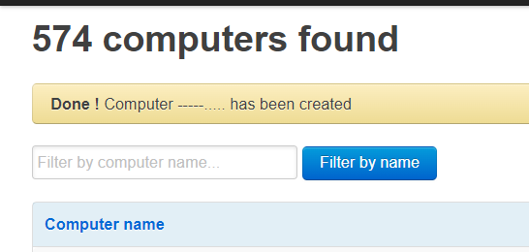
BR #03 Moguće je kreirati novi računar sa samo specijalnim karakterima u nazivu
 | U polje za ime novog računara moguće je ineti samo tačke I crtice umesto naziva računara | 1. Otvori stranicu baze podataka |  | 1. Stranica baze podataka je otvorena | 1. Stranica baze podataka je otvorena | 100% |  | Low | Low
 |  | 2. U desnom uglu klikni na dugme Add a new computer |  | 2. Pojavljuje se formular za kreiranje novog računara | 2. Pojavljuje se formular za kreiranje novog računara
 |  | 3. U polje Computer name unesi ime novog računara '-----…..' | -----…..' | 3. U polju Computer name vidljivo je ime novog računara 'Moj računar' | 3. U polju Computer name vidljivo je ime novog računara 'Moj računar'
 |  | 4. U polje Introduced unesi datum početka proizvodnje novog računara 2023-04-09 | 2023-04-09 | 4. U polju Introduced vidljiv je uneti datum | 4. U polju Introduced vidljiv je uneti datum
 |  | 5. Klinkni da dugme za meni u polju Company |  | 5. Pojavljuje se padajući meni sa postojećim kompanijama u bazi | 5. Pojavljuje se padajući meni sa postojećim kompanijama u bazi
 |  | 6. Izaberi kompaniju Apple |  | 6. Ime kompanije Apple vidljivo je u polju Company | 6. Ime kompanije Apple vidljivo je u polju Company
 |  | 7. Klikni na dugme Create new computer |  | 7. Pojavljuje se obaveštenje da kompjuter ne može biti kreiran | 7. Pojavljuje se obaveštenje da je kompjuter kreiran : "Done ! Computer -----….. has been created"

